Docker構成
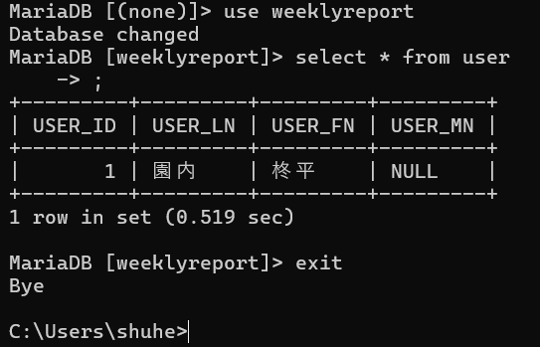
Docker構成
Container1 |  |  |  | 【Container2】
name |  | webpage |  | name |  | mariadb
cmd | docker create --name webpage |  |  | cmd | docker create --name mariadb |  |  | docker start --name mariadb -i
 | -dit |  |  |  | -dit
 | -p 3000:8080 |  |  |  | -v D:\Docker\weeklyreport\mariadb:/var/lib/mysql
 | -v D:\Docker\weeklyreport\web: |  |  |  |  |  | -p 3000:3306
 | --net =netmariadb000 |  |  |  |  |  | --net netmariadb000
 |  |  |  |  | -e MYSQL_ROOT_PASSWORD=mariadbroot
 |  |  |  |  | -e MYSQL_DATABASE=weeklyreport
 |  |  |  |  | -e MYSQL_USER=user01
 |  |  |  |  | -e MYSQL_PASSWORD=user01pass
 |  |  |  |  | mariadb

【image】 |  |  |  | 【image】
Typescript |  |  |  | mariaDB
cmd | docker image pull |  |  | cmd | docker image pull mariadb

【volume:bindmount】 |  |  |  | 【volume:bindmount】
file pass |  | D:\Docker\weeklyreport\web |  | file pass |  | D:\Docker\weeklyreport\mariadb

network |  | name | netmariadb000
cmd | docker network create netmariadb000

 |  |  |  | mariadb ログイン
 |  |  |  | ① コンテナ起動後、コンテナ内のubuntuをbashで実行
 |  |  |  |  | docker exec -it dbコンテナ名 bash

 |  |  |  | ② ログイン
 |  |  |  |  | mariadb -u ユーザ名 -p
 |  |  |  |  | パスワード

 |  |  |  | ③ mariaDBコマンド実行が可能になる

 |  |  |  | ④ 外部から接続する場合

練習
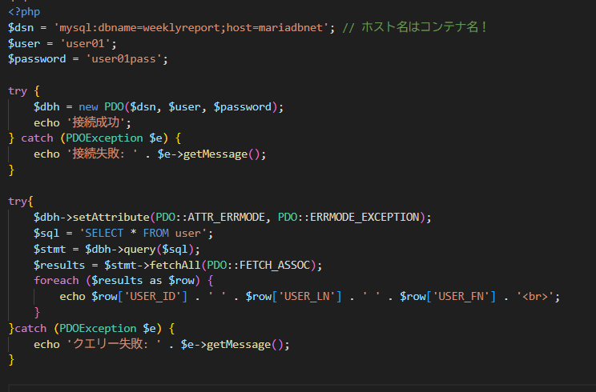
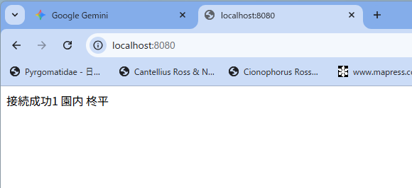
apache PHPを利用してDB接続を行う
① PHP apacheのイメージを取得
docker run --name my-web -dit --net netmariadb000 -p 8080:80 -v D:\www:/var/www/html php:8.2-apache

② DB接続の拡張機能（ドライバー）を取得
docker exec でコンテナ内に入り、docker-php-ext-install pdo_mysql でドライバーをインストール

③ phpでdb接続を確認
db接続のポイント
hostはコンテナ名を指定する。
dbコンテナとapacheコンテナを同じnetで作成する。

ディスク使用について
Docker Image ディスク使用量とコンテンツサイズについて

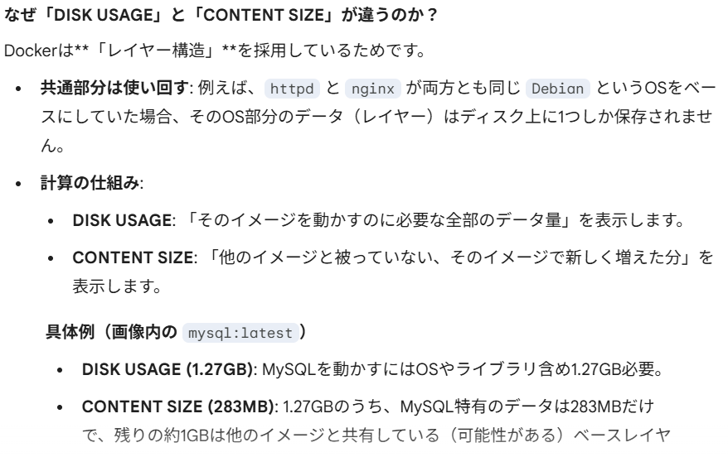

DISK USAGEを抑えるためのポイント

もしディスク容量が圧迫されている場合は、以下のコマンドが役立ちます。

1. 使っていないデータの掃除:

Bash

docker image prune

タグのない古いイメージ（dangling images）を削除します。

2. システム全体のクリーンアップ:

Bash

docker system prune

停止中のコンテナーや、使用されていないネットワーク、イメージを一括削除します。

3. より詳細な分析: 画像のリストは docker system df -v 等で確認されているかと思いますが、以下のコマンドで各レイヤーごとのサイズを追跡できます。

Bash

docker history [イメージID]

chapter6
コマンド
#Apatchコンテナ作成・起動
docker run --name apache000ex19 -d -p 8089:80 httpd

#ブラウザ
http://localhost:8089/

#コピー元のパス
"D:\www\index.html"
docker cp D:/www/index.html apacheoooex19:/usr/local/apache2/htdocs/

#ローカルの相対パスを使う方法
cd D:/www | ※コピー元のディレクトリに事前移動すると、ファイルの指定が相対パスで済む
docker cp index.html apache000ex19:/usr/local/apache2/htdocs/

エラーの対応

◆Docker側のパスを間違えた時のエラー

◆対応方法

Docker desktop からコンテナ名を押下、Filesを選択するとフォルダ構成を確認できる。
確認した構成に合わせてコピー元（先）を指定する

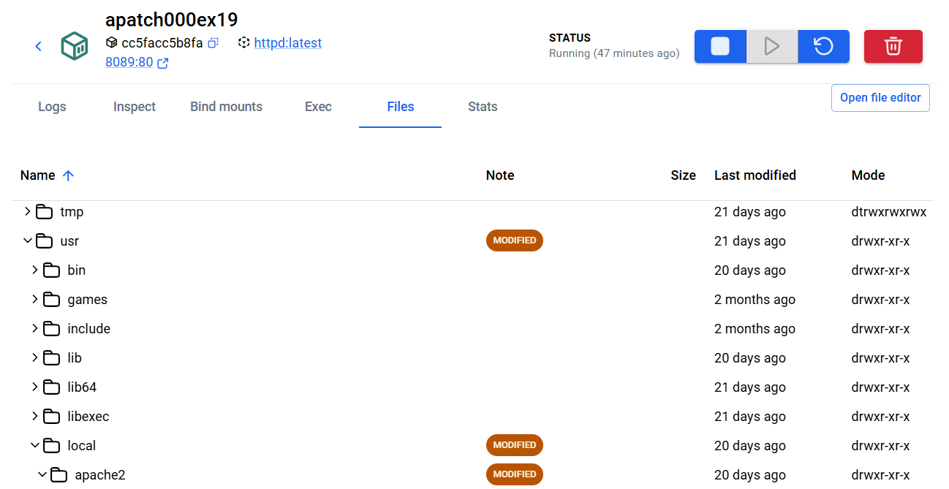

◆ローカルの参照パス表記を間違えた場合

◆コンテナ名を間違えた場合

OSのディレクトリにバインドマウント
#マウント
docker run --name apa000ex20 -d -p 8090:80 -v D:\www:/usr/local/apache2/htdocs httpd

◆マウントエラーを起こした場合

Imageの出力_取込
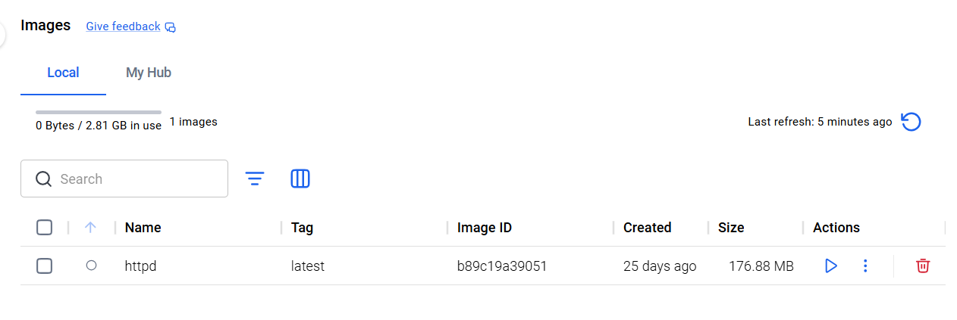
Imageの出力
出力したいファイルパスへ移動後、saveコマンドを実行
docker save -o データファイル名（拡張子に.tar を指定する） Image名
例：httpd イメージを出力

出力したイメージの取込
取り込むtarファイルのあるパスへ移動後、loadコマンドを実行
docker load -i ファイル名
例：Savedata.tarファイルの取込

